关系图
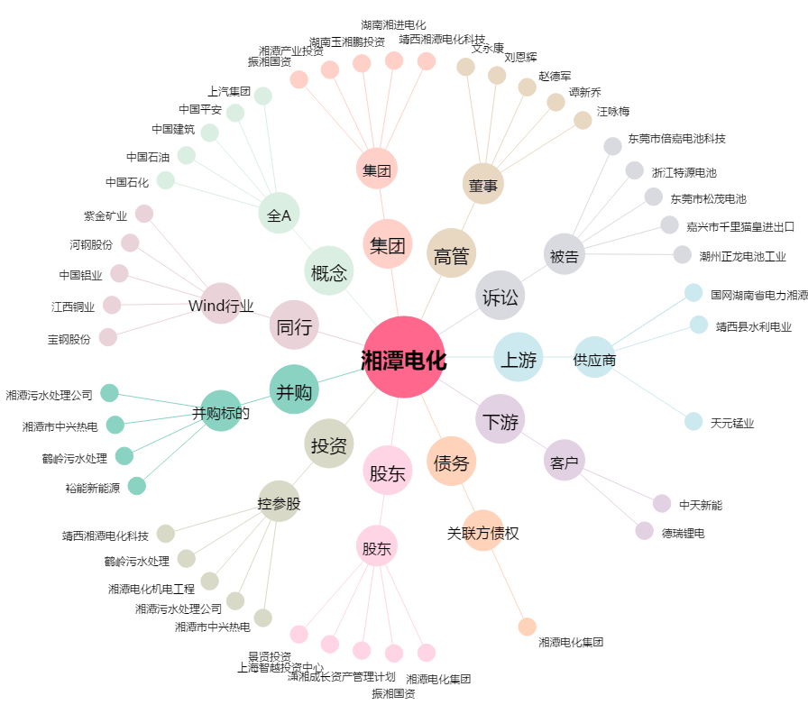
湘潭电化[002125.SZ] - 关系概览图

